2.레이아웃
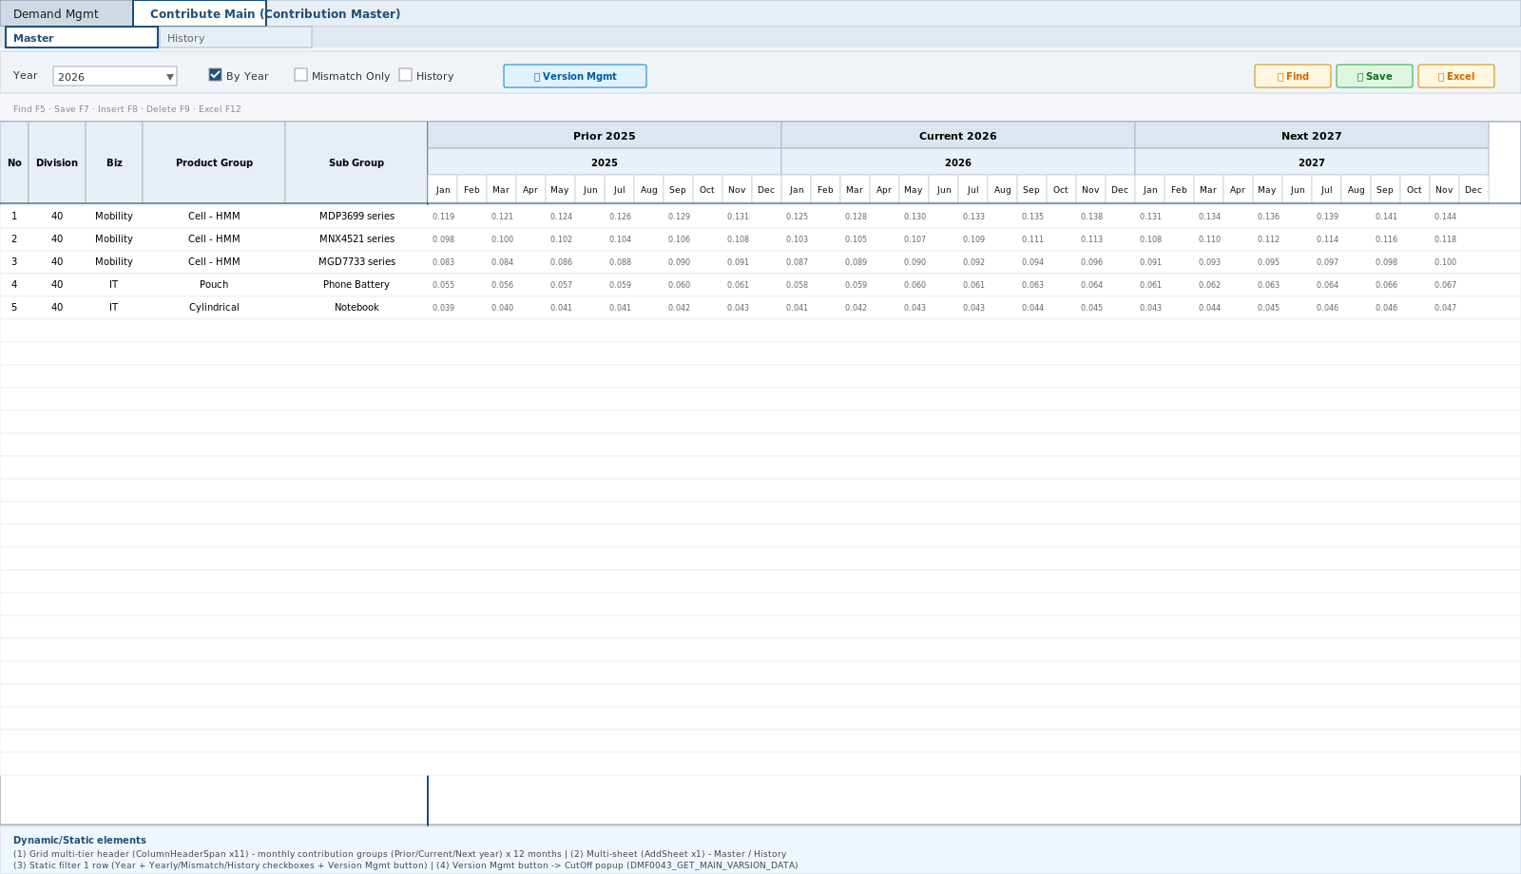
영역 구성
영역 | 내용 | 컴포넌트 | AS-IS 대응
SearchBar | Year(버전)/년도별/불일치조회/History/조회 | SearchBar | usrYear+chkYear+usrDiscard+usrHis+btnCutOff (Division 미배치 — 40 하드코딩 L147)
Grid | BASE 6 frozen + 기간×RBU 동적 — 2단 헤더(법인그룹 span+SUM)+계층 머지 | ContributeMainGrid | AddSheet 헤더2행 rowH60 (L133) + SetSpreadHeaderSpan L582
팝업 | 기여율 버전관리 (VER CRUD) | VersionPopup | ContributeRatePopup (ADMIN 한정 CRUD)

TO-BE Figma (해외법인 기여율 등록, 1920x963)
https://www.figma.com/design/c9VYF8oleb9TczKeFWi4ka/Next-SCM-Working-File_260309?node-id=5883-145780
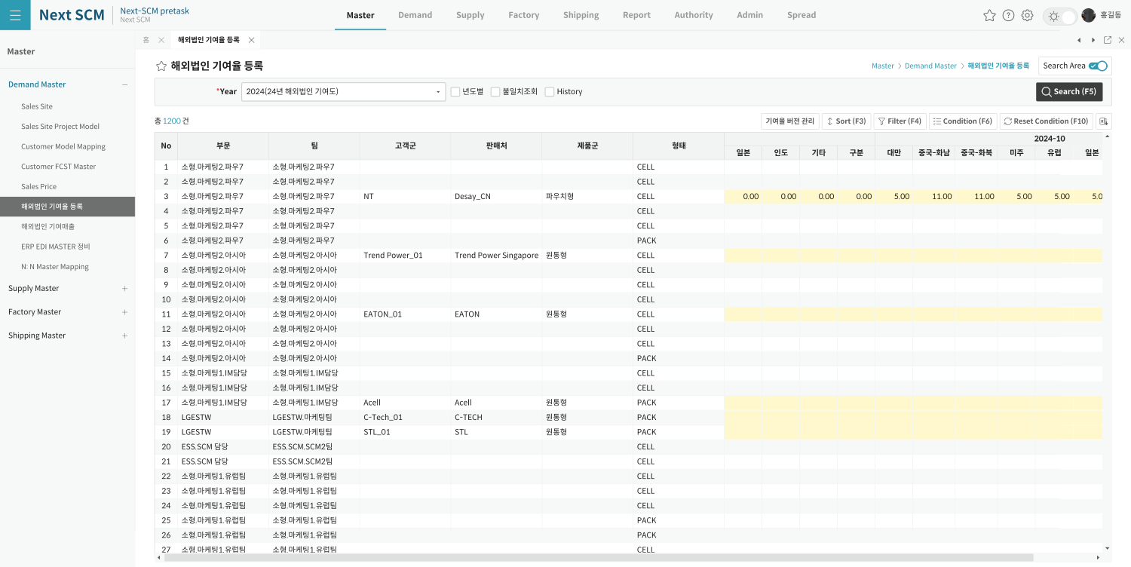

AS-IS Mockup

